Tăng tốc
Câu | Dạng | Câu hỏi | Đáp án chuẩn | Đáp án phụ | Chuyên khoa/chủ đề | Giải thích | Độ khó | Điểm nhanh nhất | Chú thích ảnh | Ảnh / URL
1 | Sơ đồ tư duy logic có ô trống (Kiểu 1C) | Ô '?' là gì? | Phosphodiesterase III | Phosphodiesterase; Enzym phosphodiesterase; Enzym phosphodiesterase III; PDE; PDE III; PDE3; PDE-3; Phosphodiesterase-3; Men phosphodiesterase; Men phosphodiesterase III | Dược lý – Thuốc điều trị suy tim | Theo tài liệu Thuốc điều trị suy tim (mục 2.2.2, trang 126–127), các thuốc dẫn xuất bipyridin (Amrinon, Milrinon) và dẫn xuất xanthin (Theophylin) tác động thông qua cơ chế ức chế chọn lọc enzym Phosphodiesterase (đặc biệt là isoenzym PDE III ở cơ tim và cơ trơn mạch máu) — enzym xúc tác phản ứng thủy phân làm bất hoạt AMP vòng (AMPc) thành 5'-AMP. Khi PDE III bị phong tỏa, nồng độ AMPc nội bào tăng cao (tương tự nhánh chủ vận β1 làm tăng tổng hợp AMPc qua Adenyl cyclase), từ đó hoạt hóa protein kinase làm mở kênh Ca²⁺ màng tế bào cơ tim gây tăng sức co bóp cơ tim và giãn mạch ngoại vi (nhóm thuốc Inodilator). | 9.1 | 40/30/20/10 | Ảnh 1/1 — Sơ đồ cơ chế tác dụng của các nhóm thuốc tăng co bóp cơ tim lên dòng ion nội bào (nhánh Glycosid trợ tim và nhánh làm tăng AMP vòng nội bào), trong đó vị trí enzym đích của nhóm Bipyridin & Xanthin được ẩn bằng dấu '?' | 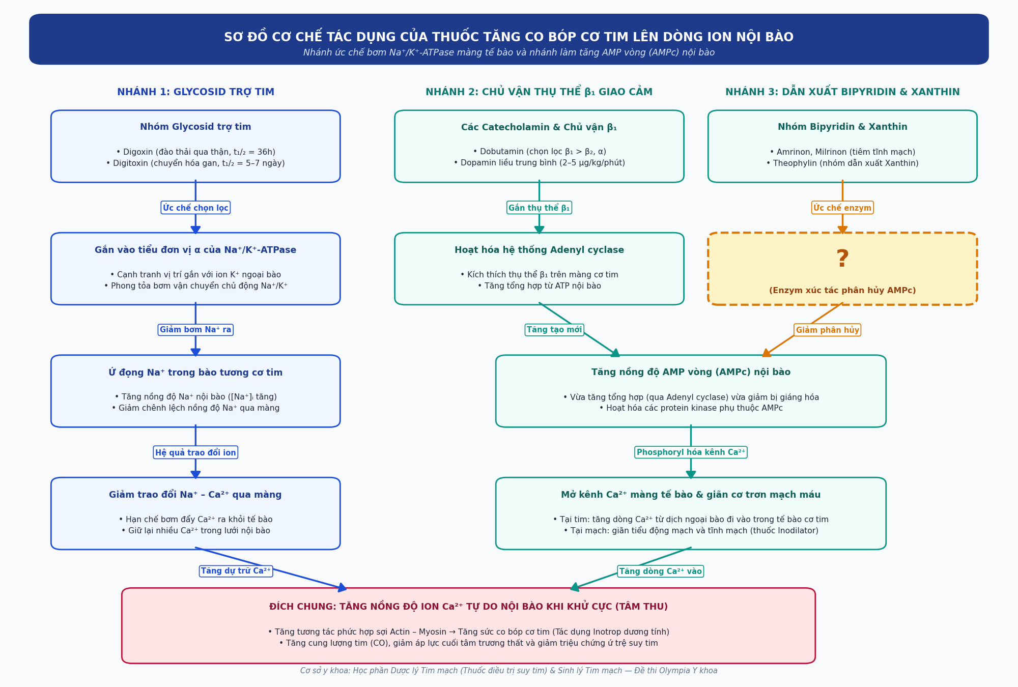
2 | Sắp xếp 4 hình ảnh | 4 hình ảnh A, B, C, D dưới đây đang được sắp xếp SAI so với đúng trình tự thời gian của các giai đoạn trong một chu kỳ hoạt động của tim bình thường (bắt đầu từ lúc nút xoang phát xung động khử cực tâm nhĩ). Hãy sắp xếp lại cho đúng: | D-A-C-B | DACB; D→A→C→B; D A C B; D, A, C, B; D – A – C – B; D - A - C - B; d a c b; dacb; d-a-c-b | Sinh lý tim – Chu kỳ hoạt động của tim | Theo tài liệu Sinh lý tim (mục Chu kỳ hoạt động của tim, trang 31–34): Mở đầu chu kỳ tim là giai đoạn Tâm nhĩ thu (0,10 giây) khởi phát sau khi nút xoang phát xung khử cực nhĩ tạo sóng P trên điện tâm đồ (Hình D) đẩy nốt 35% lượng máu từ nhĩ xuống thất. Tiếp theo là giai đoạn Tâm thất thu (0,30 giây) mở đầu bằng phức bộ QRS và kỳ tăng áp thất đóng van nhĩ – thất, sau đó mở van tổ chim để bơm máu vào đại động mạch tạo sóng mạch và huyết áp tâm thu (Hình A). Khi tâm thất bắt đầu giãn ra ở đầu thời kỳ Tâm trương toàn bộ (0,40 giây), áp suất trong thất giảm thấp hơn áp suất đại động mạch làm đóng van động mạch chủ và van động mạch phổi tạo tiếng tim T2 trên tâm thanh đồ – giản đồ Wiggers (Hình C). Ngay sau đó van hai lá và van ba lá mở ra cho máu từ tâm nhĩ đổ đầy tâm thất qua thời kỳ đầy thất nhanh và đầy thất chậm nhìn rõ trên mặt cắt 4 buồng từ mỏm (Hình B). Do đó trình tự đúng là D → A → C → B. | 8.2 | 40/30/20/10 | A — Sơ đồ huyết động thời kỳ tâm thất thu tống máu từ hai tâm thất qua van tổ chim vào động mạch chủ và động mạch phổi B — Hình ảnh mặt cắt bốn buồng tim từ mỏm hiển thị hai van nhĩ – thất mở rộng cho máu đổ đầy hai tâm thất trong thời kỳ tâm trương toàn bộ C — Giản đồ Wiggers minh họa thời điểm đóng các van tổ chim tạo tiếng tim T2 và giai đoạn giãn đồng thể tích đầu tâm trương D — Sơ đồ dẫn truyền xung động điện từ nút xoang lan tỏa khử cực hai tâm nhĩ tạo sóng P mở đầu giai đoạn tâm nhĩ thu | A — https://img.lb.wbmdstatic.com/vim/live/webmd/consumer_assets/site_images/article_thumbnails/BigBead/heart_anatomy_function_and_blood_circulation_bigbead/1800x1200_heart_anatomy_function_and_blood_circulation_bigbead.jpg B — https://thumb.wikimedia.org/wikipedia/commons/thumb/7/78/Apical_4_chamber_view.png/250px-Apical_4_chamber_view.png C — https://upload.wikimedia.org/wikipedia/commons/9/9a/Wiggers_Diagram.png D — https://www.ecgbook.com/ekg-kniha/obr/013/p-wave-depolarization.png
3 | Chuỗi 15 ảnh — mơ hồ đến rõ | Đây là bệnh gì? | Nhồi máu cơ tim cấp | Nhồi máu cơ tim; Nhồi máu cơ tim cấp tính; NMCT cấp; NMCT; Hội chứng mạch vành cấp; Nhồi máu cơ tim ST chênh lên; STEMI; Acute myocardial infarction; Myocardial infarction; AMI; Nhoi mau co tim cap; Nhoi mau co tim | Giải phẫu bệnh, Hóa sinh Enzym tim & Chẩn đoán hình ảnh | Theo tài liệu Giải phẫu bệnh (trang 50–52) và Các enzym tim trong lâm sàng (trang 64–72), chuỗi 15 hình ảnh dẫn dắt từ cơ chế bệnh sinh đến chẩn đoán và tái thông mạch vành của Nhồi máu cơ tim cấp: (1–3) dấu hiệu lắng đọng lipid ngoại biên (ban vàng mi mắt, u vàng gân) và mảng xơ vữa động mạch tiến triển; (4–5) sự hình thành mảng xơ vữa làm hẹp lòng động mạch vành; (6–7) triệu chứng khởi phát cơn đau thắt ngực cấp dữ dội sau xương ức không đáp ứng với thuốc giãn vành Nitroglycerin ngậm dưới lưỡi; (8–9) theo dõi cấp cứu tại giường và biến đổi động học sóng ST–T trên điện tâm đồ; (10–11) hình ảnh điện tâm đồ STEMI điển hình; (12–13) hình ảnh chụp cắt lớp và chụp mạch vành cản quang xác định nhánh động mạch vành bị tắc nghẽn; (14–15) can thiệp đặt stent tái thông động mạch vành và sơ đồ vùng cơ tim bị hoại tử thiếu máu cấp tính. | 8.4 | 40/30/20/10 | Ảnh 1/15 — Tổn thương ban vàng ở mi mắt gợi ý tình trạng rối loạn chuyển hóa lipid máu nền tảng Ảnh 2/15 — Tổn thương u vàng ở da và gân duỗi bàn tay do lắng đọng cholesterol ngoại vi Ảnh 3/15 — Sơ đồ tiến triển của mảng lắng đọng lipid ở lớp nội mạc thành động mạch Ảnh 4/15 — Quá trình thu hẹp lòng mạch máu do sự phát triển của mảng bám giàu cholesterol Ảnh 5/15 — Thiết đồ cắt dọc mảng bám không ổn định trong lòng nhánh động mạch nuôi tim Ảnh 6/15 — Bệnh nhân đột ngột khởi phát cơn đau thắt bóp nghẹt vùng trước tim kèm vã mồ hôi Ảnh 7/15 — Biểu hiện lâm sàng điển hình của cơn đau ngực cấp tính lan lên vai và cánh tay trái Ảnh 8/15 — Công thức cấu tạo hóa học của hoạt chất giãn mạch ngậm dưới lưỡi nhưng không làm cắt được cơn đau Ảnh 9/15 — Theo dõi liên tục các thông số huyết động và nhịp tim trên monitor cấp cứu tại giường Ảnh 10/15 — Sơ đồ tiến triển động học của đoạn ST và sóng Q hoại tử theo thời gian trên bản ghi điện học Ảnh 11/15 — Bản ghi điện tâm đồ 12 chuyển đạo ghi nhận đoạn ST chênh lên vòm kèm sóng T đảo chiều Ảnh 12/15 — Bản ghi điện tâm đồ cấp cứu biểu hiện tổn thương thiếu máu cơ tim xuyên thành cấp tính Ảnh 13/15 — Hình ảnh tái tạo cây mạch máu nuôi tim trên phim chụp cắt lớp vi tính đa dãy Ảnh 14/15 — Hình ảnh chụp mạch cản quang qua ống thông phát hiện vị trí tắc nghẽn hoàn toàn nhánh mạch nuôi tim Ảnh 15/15 — Thủ thuật nong bóng và đặt khung giá đỡ kim loại tái lập dòng chảy qua vị trí mạch bị huyết khối làm tắc | Ảnh 1/15 — https://eyewiki-images.s3.us-east-va.perf.cloud.ovh.us/thumb/6/69/Xanthelasma_path_2.png/300px-Xanthelasma_path_2.png Ảnh 2/15 — https://cdn.nhathuoclongchau.com.vn/unsafe/640x0/filters:quality(90):format(webp)/tang_cholesterol_mau_gia_dinh_717c719427.jpg Ảnh 3/15 — https://www.heartandstroke.ca/-/media/images/heart/atherosclerosis-illustration2-614x345.jpg Ảnh 4/15 — https://www.vinmec.com/static/uploads/20200305_161021_024325_xo_vua_dong_mach_do_max_1800x1800_jpg_c7f22c7521.jpg Ảnh 5/15 — https://thumb.wikimedia.org/wikipedia/commons/thumb/d/d1/Blausen_0257_CoronaryArtery_Plaque.png/250px-Blausen_0257_CoronaryArtery_Plaque.png Ảnh 6/15 — https://img.lb.wbmdstatic.com/vim/live/webmd/consumer_assets/site_images/articles/thumbnails_daily_images/2010/01_2010/6_serious_heart_symptoms_you_shouldnt_ignore.jpg Ảnh 7/15 — https://www.vinmec.com/static/uploads/20230213_160145_828579_trieu_chung_nhoi_ma_max_1800x1800_jpg_7c9c3b21ff.jpg Ảnh 8/15 — https://upload.wikimedia.org/wikipedia/commons/a/a7/Nitroglycerin.svg Ảnh 9/15 — https://thumb.wikimedia.org/wikipedia/commons/thumb/3/35/Monitor_%28medical%29.jpg/250px-Monitor_%28medical%29.jpg Ảnh 10/15 — https://www.ecgbook.com/ekg-kniha/obr/700STEMI/nomenclature-acute-coronary-syndrome.png Ảnh 11/15 — https://ecgwaves.com/media/2023/11/ECG_myocardial_infarction_STEMI_NSTEMI_st_segment_elevation_depression_10.webp Ảnh 12/15 — https://ecgwaves.com/media/2016/09/ecg-posterior-posterolateral-stemi-st-elevation-infarction-ischemia.jpg Ảnh 13/15 — https://www.vinmec.com/static/uploads/20200423_094037_501059_dong_mach_vanh_max_1800x1800_jpg_222a7d98ad.jpg Ảnh 14/15 — https://thumb.wikimedia.org/wikipedia/commons/thumb/8/81/Ha1.jpg/250px-Ha1.jpg Ảnh 15/15 — https://www.vinmec.com/static/uploads/small_20190915_144403_293585_dat_stent_mach_vanh_max_1800x1800_jpg_fb890e10c1.jpg
4 | Chuỗi 15 ảnh — mơ hồ đến rõ | Đây là hội chứng/bệnh lý gì? | Suy tim | Hội chứng suy tim; Bệnh suy tim; Suy tim sung huyết; Suy tim toàn bộ; Suy tim mạn; Suy tim tâm thu; Heart failure; Congestive heart failure; CHF; HF; Suy tim mang tinh; Hoi chung suy tim | Giải phẫu bệnh, Chẩn đoán hình ảnh & Dược lý Thuốc điều trị suy tim | Theo tài liệu Giải phẫu bệnh (trang 60–62), Chẩn đoán hình ảnh (trang 79–84) và Thuốc điều trị suy tim (trang 120–130), chuỗi 15 hình ảnh dẫn dắt từ các biểu hiện ứ trệ ngoại vi – phổi đến biến đổi cấu trúc cơ tim và các nhóm thuốc điều trị đặc hiệu của Suy tim: (1–2) ứ máu tĩnh mạch ngoại biên gây biến đổi sắc tố chi dưới và phù mềm hai bàn chân ấn lõm; (3–4) tĩnh mạch cảnh ngoài nổi căng ở cổ và khám bụng phát hiện gan to ứ máu; (5–6) cơn khó thở kịch phát về đêm, khó thở phải ngồi dậy để thở (orthopnea); (7–8) hình ảnh X-quang phù phổi cấp huyết động và điện tâm đồ dày thất trái / block nhánh trái; (9–10) siêu âm tim 3D đánh giá phân suất tống máu giảm và hình ảnh đại thể buồng thất giãn rộng; (11–15) các trụ cột dược lý điều trị kinh điển và hiện đại trong tài liệu gồm Spironolacton (lợi tiểu kháng aldosteron), Propranolol (chẹn beta), Digoxin (glycosid trợ tim), Sacubitril/Valsartan (ARNI) và hình ảnh tổng hợp cơ chế suy giảm chức năng bơm máu của tim. | 8.5 | 40/30/20/10 | Ảnh 1/15 — Biến đổi da và mô dưới da vùng cẳng chân do ứ trệ tuần hoàn tĩnh mạch mạn tính Ảnh 2/15 — Dấu hiệu sưng phù mềm đối xứng hai mu bàn chân và mắt cá chân tăng lên về chiều Ảnh 3/15 — Giải phẫu hệ thống tĩnh mạch vùng cổ nơi phản ánh trực tiếp áp lực đổ đầy tâm nhĩ phải Ảnh 4/15 — Tình trạng tĩnh mạch cảnh ngoài nổi căng rõ ở tư thế nửa nằm nửa ngồi 45 độ Ảnh 5/15 — Thao tác sờ nắn bờ dưới sườn phải phát hiện gan to mặt nhẵn ấn tức kèm phản hồi gan – tĩnh mạch cổ Ảnh 6/15 — Bệnh nhân xuất hiện cơn khó thở nặng khi nằm phẳng buộc phải kê cao gối hoặc ngồi dậy để thở Ảnh 7/15 — Phim chụp X-quang ngực thẳng ghi nhận bóng tim to kèm đám mờ cánh bướm rốn phổi hai bên Ảnh 8/15 — Bản ghi điện tâm đồ biểu hiện tăng gánh tâm thất trái với biên độ phức bộ QRS cao sâu Ảnh 9/15 — Hình ảnh siêu âm tim bốn chiều khảo sát vận động thành tâm thất và thể tích tống máu Ảnh 10/15 — Hình ảnh đại thể các buồng tâm thất giãn rộng và thành cơ tim biến đổi cấu trúc Ảnh 11/15 — Công thức hóa học của thuốc lợi tiểu giữ kali kháng aldosteron dùng trong phác đồ điều trị Ảnh 12/15 — Công thức cấu tạo của hoạt chất chẹn thụ thể beta giao cảm giúp giảm tần số tim và chống tái cấu trúc Ảnh 13/15 — Chế phẩm viên nén glycosid trợ tim kinh điển giúp tăng sức co bóp cơ tim thông qua ức chế bơm Na⁺/K⁺-ATPase Ảnh 14/15 — Phức hợp phân tử thuốc ức chế kép thụ thể AT1 của angiotensin II và enzym neprilysin (ARNI) Ảnh 15/15 — Sơ đồ tổng hợp sự suy giảm chức năng bơm máu tâm thu làm giảm cung lượng tuần hoàn | Ảnh 1/15 — https://dermnetnz.org/assets/Uploads/vascular/s/lds2.jpg Ảnh 2/15 — https://img.lb.wbmdstatic.com/vim/live/webmd/consumer_assets/site_images/articles/health_tools/signs_youre_eating_too_much_salt_slideshow/1800ss_webmd_rf_swollen_feet.jpg Ảnh 3/15 — https://thumb.wikimedia.org/wikipedia/commons/thumb/e/e9/Gray562.png/330px-Gray562.png Ảnh 4/15 — https://figures.semanticscholar.org/f21bcb290c4fd98193587d4a51eb9c9b74944615/3-Figure1-1.png Ảnh 5/15 — https://upload.wikimedia.org/wikipedia/commons/3/3f/Abdominal_examination_illustration.jpg Ảnh 6/15 — https://img.lb.wbmdstatic.com/vim/live/webmd/consumer_assets/site_images/article_thumbnails/BigBead/orthopnea_2_bigbead/webmd_orthopnea_650pix_1223_(2).jpg Ảnh 7/15 — https://www.vinmec.com/static/uploads/small_20191029_032542_131182_phu_phoi_max_1800x1800_jpg_f6d7e215af.jpg Ảnh 8/15 — https://ecgwaves.com/media/2017/04/ecg-left-ventricular-hypertrophy-criteria-lvh-management.jpg Ảnh 9/15 — https://thumb.wikimedia.org/wikipedia/commons/thumb/6/61/Apikal4D.gif/250px-Apikal4D.gif Ảnh 10/15 — https://thumb.wikimedia.org/wikipedia/commons/thumb/a/ae/Myocardiopathy_dilated2.JPG/250px-Myocardiopathy_dilated2.JPG Ảnh 11/15 — https://thumb.wikimedia.org/wikipedia/commons/thumb/a/a2/Spironolacton.svg/250px-Spironolacton.svg.png Ảnh 12/15 — https://thumb.wikimedia.org/wikipedia/commons/thumb/9/99/Propranolol_structure.svg/250px-Propranolol_structure.svg.png Ảnh 13/15 — https://www.vinmec.com/static/uploads/20200612_081033_166044_digoxin_richter_50v_max_1800x1800_jpg_0699bcf2b6.jpg Ảnh 14/15 — https://thumb.wikimedia.org/wikipedia/commons/thumb/2/22/Valsartan_and_sacubitril.svg/250px-Valsartan_and_sacubitril.svg.png Ảnh 15/15 — https://www.vinmec.com/static/uploads/20191014_103739_268227_suy_tim_tam_thu_2_max_1800x1800_jpg_1b47a54a4b.jpg

